TDSheet
Заказчик |  |  |  |  |  |  |  |  | Итого: | 0
№ | Фото | Номер модели | Наименование модели | № В | Наименование цвета | Размер | Старая цена | Новая цена | кол-во | общая сумма | свободный остаток

 |  |  |  |  |  |  |  |  |  | 0
1 | 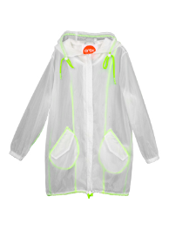 | 63959_OOG | 63959_OOG Ветровка для девочки | 1 | белый | [122,128-64-57] 7-8 лет | 1143 | 879 |  | 0 | 18
 |  |  |  | 1 | белый | [134,140-68-63] 9-10 лет | 1143 | 879 |  | 0 | 6
2 | 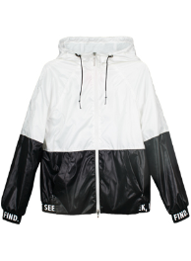 | 63688_OOG | 63688_OOG Ветровка для девочки | 2 | бирюза/яр.розовый | [146,152-72-66] 10-11 лет | 1260 | 969 |  | 0 | 1
 |  |  |  | 2 | бирюза/яр.розовый | [158-76-69] 11-12 лет | 1260 | 969 |  | 0 | 1
 |  |  |  | 2 | бирюза/яр.розовый | [164-80-69] 12-13 лет | 1260 | 969 |  | 0 | 1
3 | 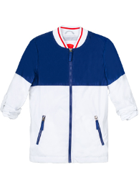 | 63692_OOG | 63692_OOG Ветровка для девочки | 1 | белый/т.синий | [122,128-64-57] 7-8 лет | 1429 | 1,099 |  | 0 | 2
 |  |  |  | 1 | белый/т.синий | [134,140-68-63] 9-10 лет | 1429 | 1,099 |  | 0 | 1
4 | 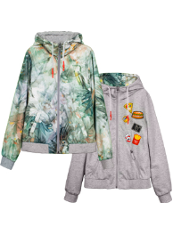 | 63689_OOG | 63689_OOG Ветровка двухстороняя для девочки | 1 | принт "тропики"/ зеленый меланж | [122,128-64-57] 7-8 лет | 1936 | 1,489 |  | 0 | 3
5 | 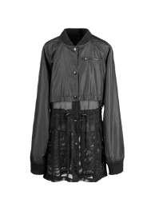 | 64021_OOG | 64021_OOG Плащ для девочки | 1 | черный | [122,128-64-57] 7-8 лет | 1936 | 1,489 |  | 0 | 6
 |  |  |  | 1 | черный | [134,140-68-63] 9-10 лет | 1936 | 1,489 |  | 0 | 6
 |  |  |  | 1 | черный | [158-76-69] 11-12 лет | 1936 | 1,489 |  | 0 | 1
6 | 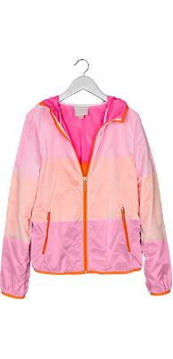 | 62532_OOG | 62532_OOG Куртка - ветровка для девочки | 1 | белый/св.голубой/голубой | [110,116-60-54] 5-6 лет | 1690 | 1,300 |  | 0 | 46
 |  |  |  | 2 | розовый/желтый/салатовый | [110,116-60-54] 5-6 лет | 1690 | 1,300 |  | 0 | 22
 |  |  |  | 3 | розовый/оранжевый/розовый | [110,116-60-54] 5-6 лет | 1690 | 1,300 |  | 0 | 20
 |  |  |  | 1 | белый/св.голубой/голубой | [122,128-64-57] 7-8 лет | 2113 | 1,625 |  | 0 | 47
 |  |  |  | 2 | розовый/желтый/салатовый | [122,128-64-57] 7-8 лет | 2113 | 1,625 |  | 0 | 5
 |  |  |  | 3 | розовый/оранжевый/розовый | [122,128-64-57] 7-8 лет | 2113 | 1,625 |  | 0 | 1
 |  |  |  | 1 | белый/св.голубой/голубой | [134,140-68-63] 9-10 лет | 2113 | 1,625 |  | 0 | 13
 |  |  |  | 2 | розовый/желтый/салатовый | [158-76-69] 11-12 лет | 2113 | 1,625 |  | 0 | 4
 |  |  |  | 3 | розовый/оранжевый/розовый | [158-76-69] 11-12 лет | 2113 | 1,625 |  | 0 | 6
 |  |  |  | 3 | розовый/оранжевый/розовый | [164-80-69] 12-13 лет | 2113 | 1,625 |  | 0 | 8
 |  |  |  | 2 | розовый/желтый/салатовый | [170-84-72] 13-14 лет | 2113 | 1,625 |  | 0 | 29
 |  |  |  | 3 | розовый/оранжевый/розовый | [170-84-72] 13-14 лет | 2113 | 1,625 |  | 0 | 18
 |  |  |  | 1 | белый/св.голубой/голубой | [98,104-56-51] 3-4 года | 1690 | 1,300 |  | 0 | 44
 |  |  |  | 2 | розовый/желтый/салатовый | [98,104-56-51] 3-4 года | 1690 | 1,300 |  | 0 | 26
 |  |  |  | 3 | розовый/оранжевый/розовый | [98,104-56-51] 3-4 года | 1690 | 1,300 |  | 0 | 50
7 | 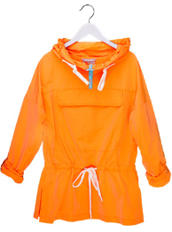 | 62536_OOG | 62536_OOG Куртка - анорак для девочки | 1 | оранжевый неон разбеленный | [122,128-64-57] 7-8 лет | 1702 | 1,309 |  | 0 | 47
 |  |  |  | 1 | оранжевый неон разбеленный | [134,140-68-63] 9-10 лет | 1702 | 1,309 |  | 0 | 27
 |  |  |  | 1 | оранжевый неон разбеленный | [146,152-72-66] 10-11 лет | 1702 | 1,309 |  | 0 | 20
 |  |  |  | 1 | оранжевый неон разбеленный | [158-76-69] 11-12 лет | 1702 | 1,309 |  | 0 | 50
 |  |  |  | 1 | оранжевый неон разбеленный | [164-80-69] 12-13 лет | 1702 | 1,309 |  | 0 | 23
 |  |  |  | 1 | оранжевый неон разбеленный | [170-84-72] 13-14 лет | 1702 | 1,309 |  | 0 | 16
8 | 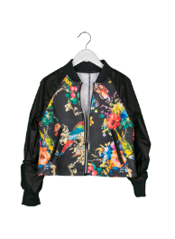 | 62533_OOG | 62533_OOG Куртка для девочки | 1 | черный/черный принт "цветы" | [122,128-64-57] 7-8 лет | 1676 | 1,289 |  | 0 | 16
 |  |  |  | 1 | черный/черный принт "цветы" | [146,152-72-66] 10-11 лет | 1676 | 1,289 |  | 0 | 1
 |  |  |  | 1 | черный/черный принт "цветы" | [164-80-69] 12-13 лет | 1676 | 1,289 |  | 0 | 10
9 | 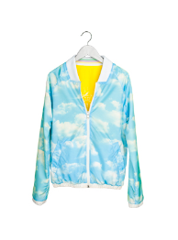 | 62537_OOG | 62537_OOG Куртка двухсторонняя для девочки | 1 | желтый/принт "облака" | [110,116-60-54] 5-6 лет | 1819 | 1,399 |  | 0 | 31
 |  |  |  | 1 | желтый/принт "облака" | [122,128-64-57] 7-8 лет | 1819 | 1,399 |  | 0 | 20
 |  |  |  | 1 | желтый/принт "облака" | [146,152-72-66] 10-11 лет | 1819 | 1,399 |  | 0 | 4
 |  |  |  | 1 | желтый/принт "облака" | [164-80-69] 12-13 лет | 1819 | 1,399 |  | 0 | 2
 |  |  |  | 1 | желтый/принт "облака" | [170-84-72] 13-14 лет | 1819 | 1,399 |  | 0 | 11
 |  |  |  | 1 | желтый/принт "облака" | [98,104-56-51] 3-4 года | 1819 | 1,399 |  | 0 | 32
10 | 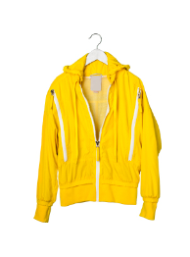 | 62535_OOG | 62535_OOG Куртка - ветровка для девочки | 1 | желтый | [122,128-64-57] 7-8 лет | 2157 | 1,659 |  | 0 | 22
 |  |  |  | 1 | желтый | [134,140-68-63] 9-10 лет | 1726 | 1,328 |  | 0 | 19
 |  |  |  | 1 | желтый | [146,152-72-66] 10-11 лет | 2157 | 1,659 |  | 0 | 16
 |  |  |  | 1 | желтый | [158-76-69] 11-12 лет | 2157 | 1,659 |  | 0 | 16
 |  |  |  | 1 | желтый | [164-80-69] 12-13 лет | 2157 | 1,659 |  | 0 | 15
 |  |  |  | 1 | желтый | [170-84-72] 13-14 лет | 2157 | 1,659 |  | 0 | 22
11 | 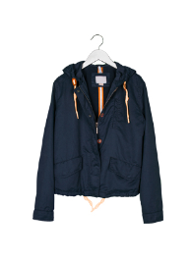 | 62538_OOG | 62538_OOG Куртка - парка для девочки | 1 | т.синий | [122,128-64-57] 7-8 лет | 2157 | 1,659 |  | 0 | 18
 |  |  |  | 1 | т.синий | [134,140-68-63] 9-10 лет | 2157 | 1,659 |  | 0 | 2
 |  |  |  | 1 | т.синий | [158-76-69] 11-12 лет | 2157 | 1,659 |  | 0 | 1
12 | 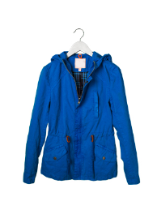 | 62960_OOG | 62960_OOG Куртка - парка для девочки | 1 | индиго | [122,128-64-57] 7-8 лет | 3075 | 2,365 |  | 0 | 37
 |  |  |  | 1 | индиго | [134,140-68-63] 9-10 лет | 3075 | 2,365 |  | 0 | 5
 |  |  |  | 1 | индиго | [164-80-69] 12-13 лет | 3075 | 2,365 |  | 0 | 1
 |  |  |  |  |  |  | 0 |  |  | 0
1 | 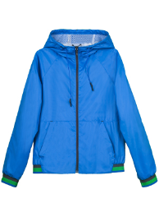 | 63694_OOB | 63694_OOB Ветровка для мальчика | 2 | голубой | [158-76-69] 11-12 лет | 1260 | 969 |  | 0 | 1
2 | 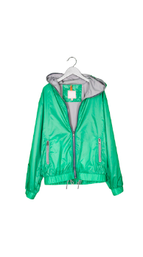 | 62958_OOB | 62958_OOB Куртка - ветровка для мальчика | 1 | бирюзовый/св.серый | [110,116-60-54] 5-6 лет | 2210 | 1,700 |  | 0 | 5
 |  |  |  | 2 | т.синий/оранжевый | [110,116-60-54] 5-6 лет | 1768 | 1,360 |  | 0 | 38
 |  |  |  | 3 | оранжевый/св.серый | [110,116-60-54] 5-6 лет | 1768 | 1,360 |  | 0 | 28
 |  |  |  | 1 | бирюзовый/св.серый | [122,128-64-57] 7-8 лет | 2210 | 1,700 |  | 0 | 2
 |  |  |  | 2 | т.синий/оранжевый | [122,128-64-57] 7-8 лет | 2210 | 1,700 |  | 0 | 17
 |  |  |  | 3 | оранжевый/св.серый | [122,128-64-57] 7-8 лет | 2210 | 1,700 |  | 0 | 4
 |  |  |  | 2 | т.синий/оранжевый | [158-76-69] 11-12 лет | 2210 | 1,700 |  | 0 | 8
 |  |  |  | 3 | оранжевый/св.серый | [164-80-69] 12-13 лет | 2210 | 1,700 |  | 0 | 8
 |  |  |  | 1 | бирюзовый/св.серый | [170-84-72] 13-14 лет | 2210 | 1,700 |  | 0 | 8
 |  |  |  | 3 | оранжевый/св.серый | [170-84-72] 13-14 лет | 2210 | 1,700 |  | 0 | 10
 |  |  |  | 1 | бирюзовый/св.серый | [98,104-56-51] 3-4 года | 1768 | 1,360 |  | 0 | 20
 |  |  |  | 2 | т.синий/оранжевый | [98,104-56-51] 3-4 года | 2210 | 1,700 |  | 0 | 43
 |  |  |  | 3 | оранжевый/св.серый | [98,104-56-51] 3-4 года | 1768 | 1,360 |  | 0 | 33
3 | 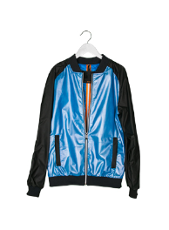 | 62544_OOB | 62544_OOB Куртка для мальчика | 1 | черный/яр.голубой | [122,128-64-57] 7-8 лет | 1676 | 1,289 |  | 0 | 4

